評価項目
【評価項目】
以下の評価項目をもとに5段階で評価します。
【Ａ・Ｂ区分共通】
（１）ミッション・ビジョンとの整合性（摂南大学らしさ）
・提案内容が摂南大学のミッション・ビジョン（建学の精神、教育の理念、将来像、長期目標、学長方針 ※下の資料参照 ）
に沿っているか
・摂南大学らしさが感じられるか
・「摂南大学で取り組むべきプロジェクト」と言えるか
（２）発信力・成果のインパクト
・進捗が可視化できるか
・成果が摂南大学にもたらす効果・変化（ブランド向上・学生への還元など）
（３）申請者の想い、ビジョン
・申請者のビジョンに情熱や熱量が感じられるか
・当事者意識が高く、「自分たちがやる」という強い意志が示されているか
（４）実施計画の具体性
・計画が具体的で詳細に示されているか
・当該年度内に成果の見込みがわかるか（マイルストーンでも可）
（５）学生の成長
・プロジェクトを通して学生が新しい知識やスキルを身につけられるか
【Ａ区分独自項目】
（６）異なる組織（他学部・学科・ゼミ、学生団体や他大学、企業・自治体、地域など）との連携があるか
【B区分独自項目】
（６）具体的な学生の「挑戦」が示されているか
※評価項目は状況に応じて変更される場合があります。

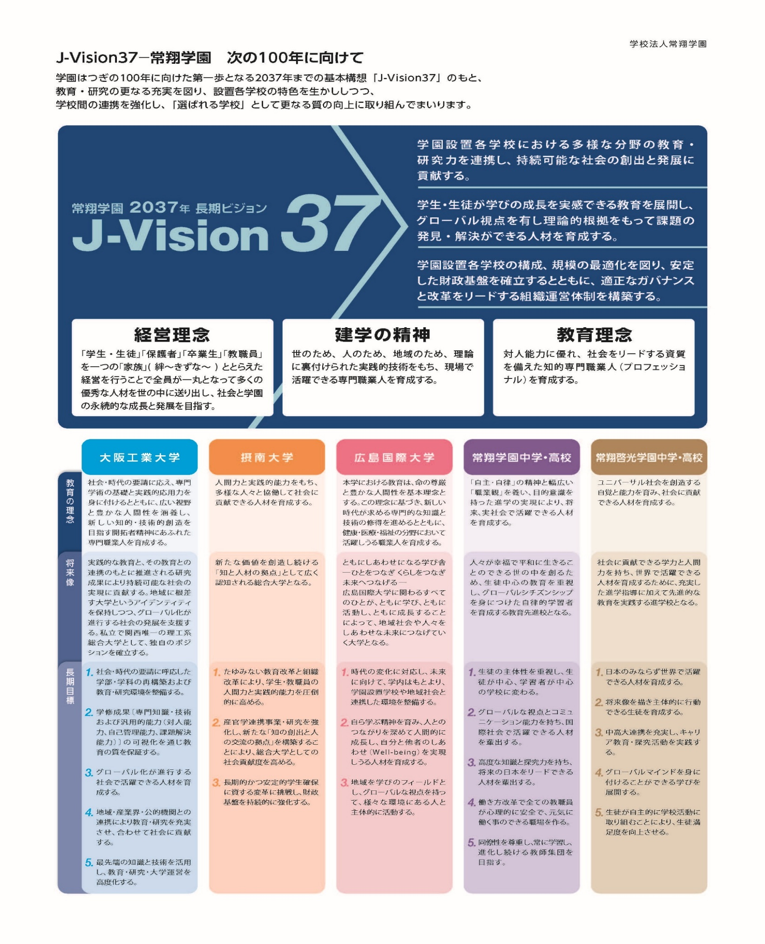

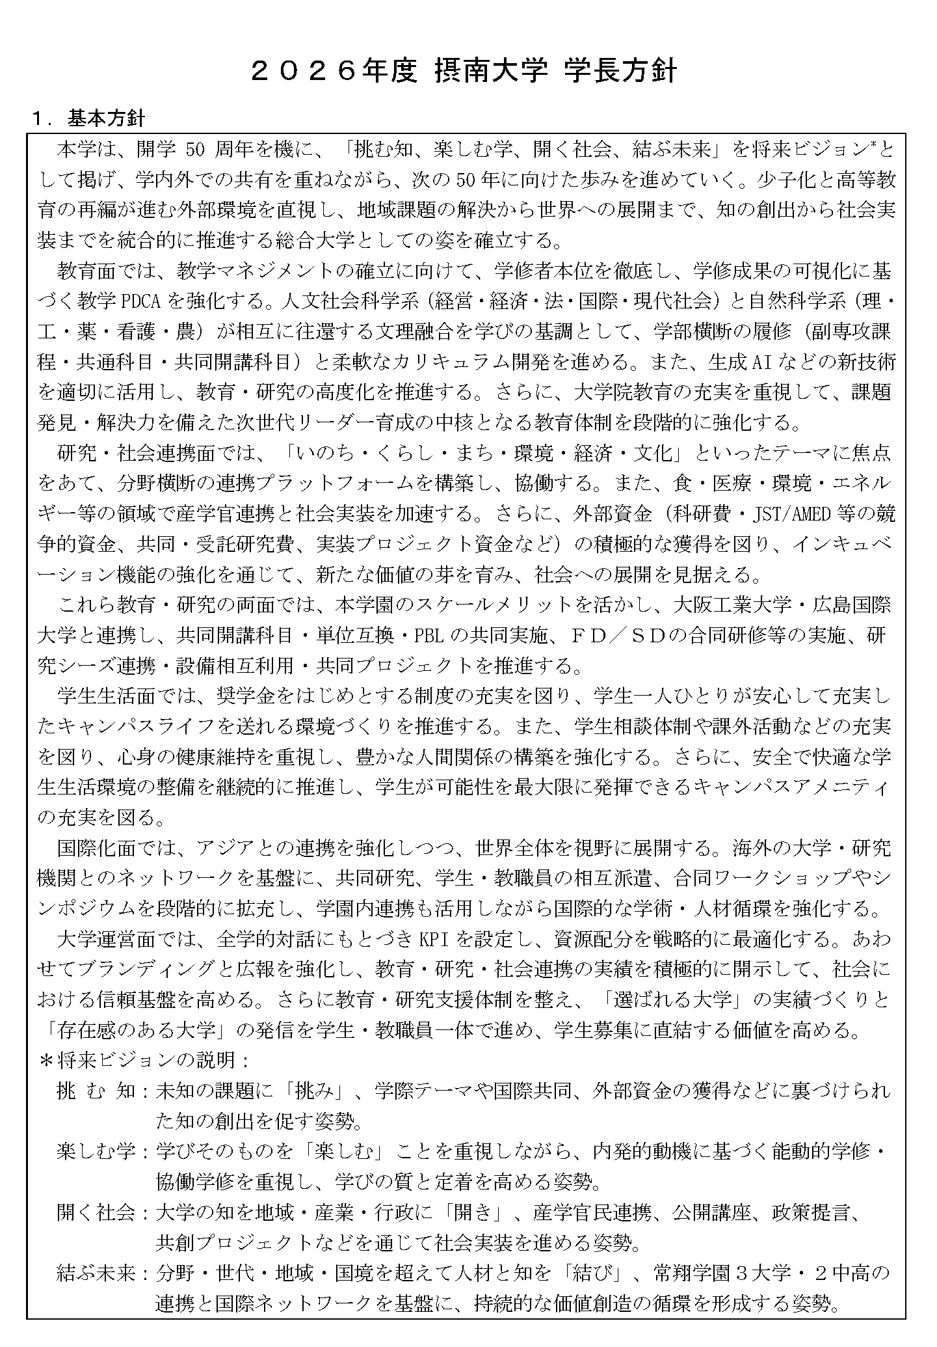

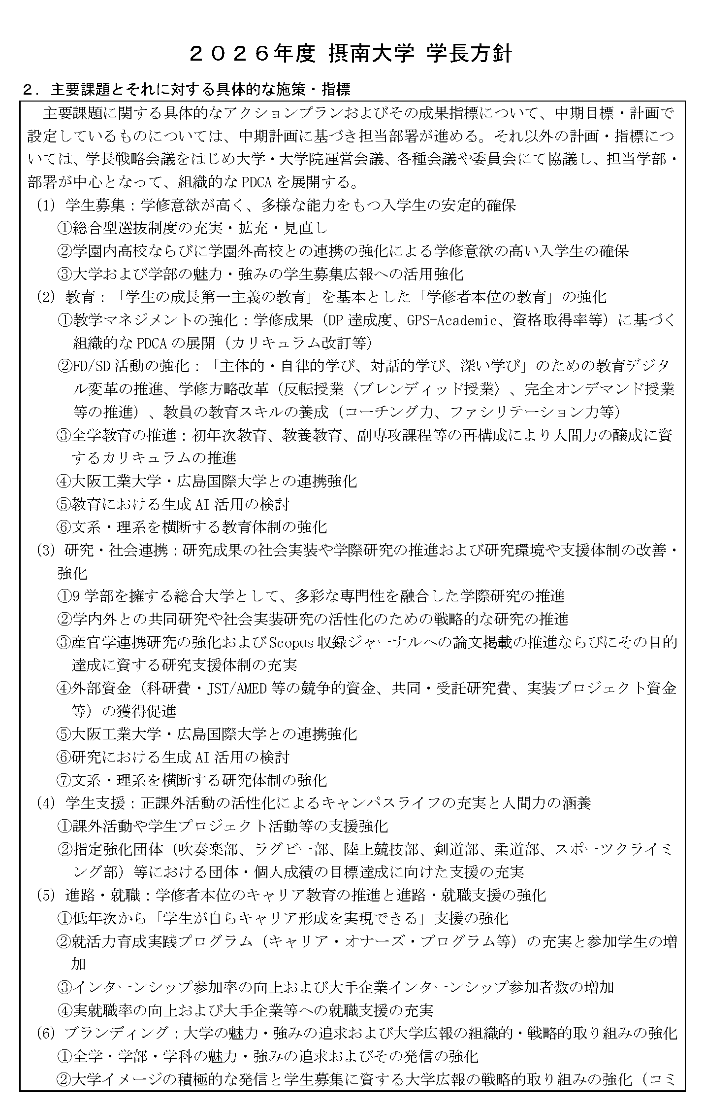

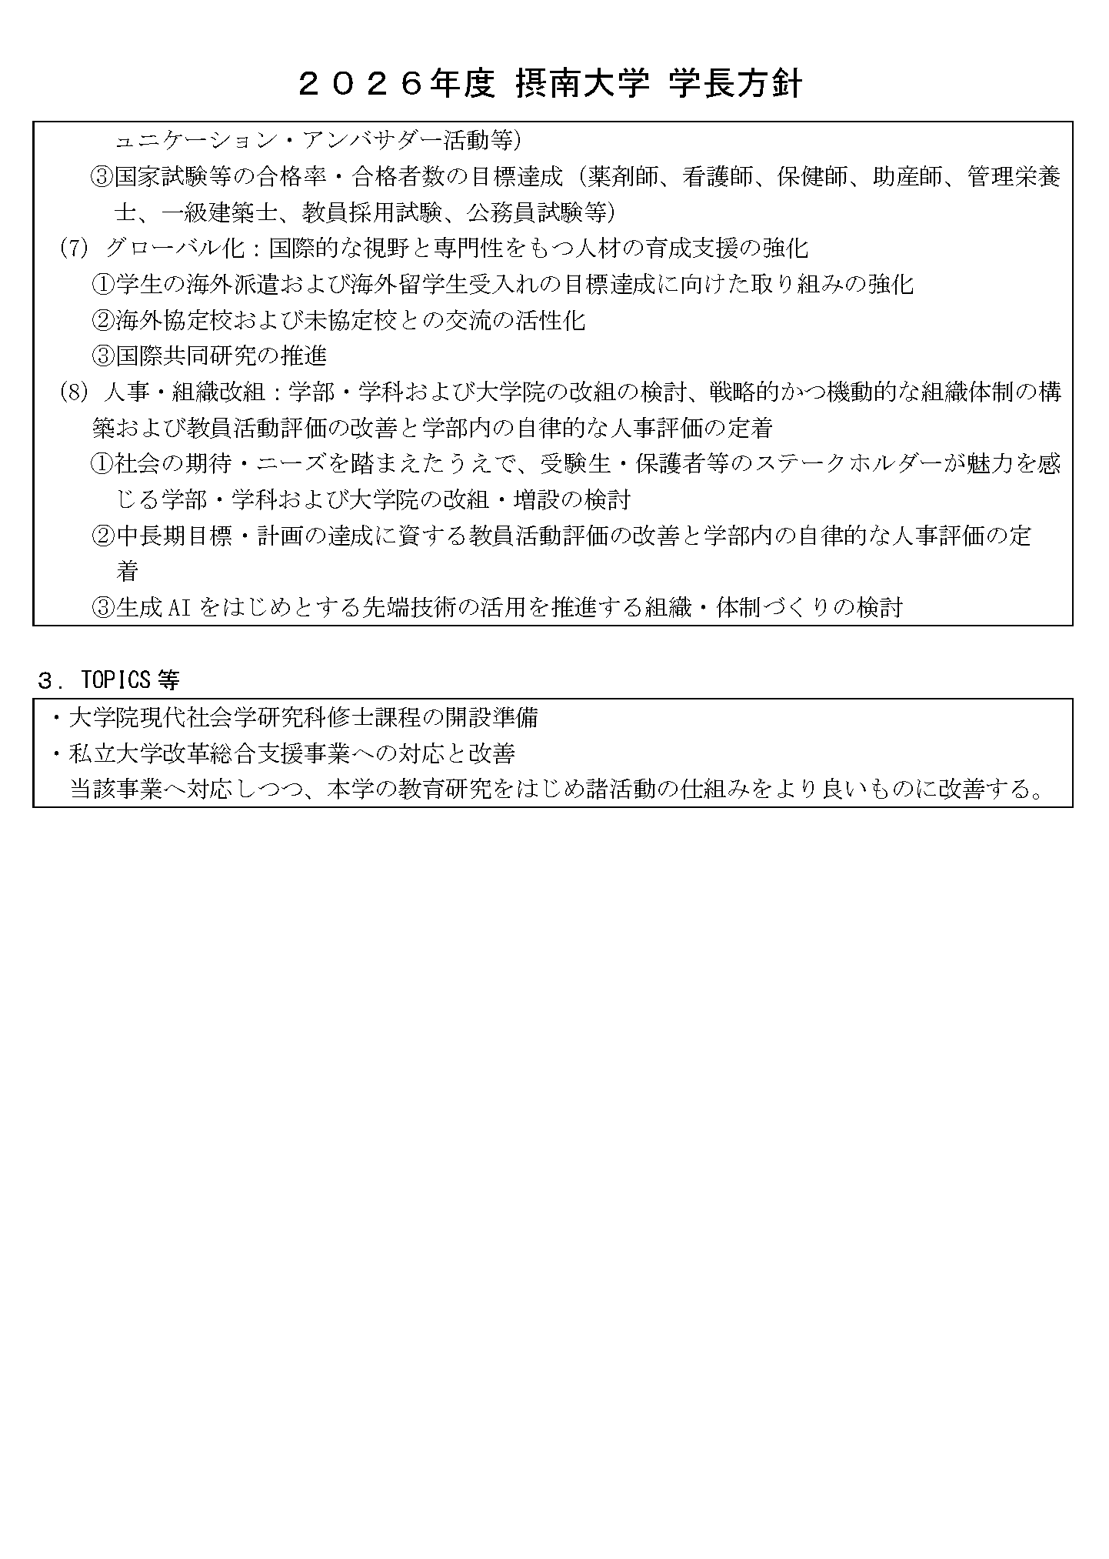

様式１_活動計画書
入力必要セル
【資料３_様式１】 |  |  |  | 提出日

２０２６年度『「挑む、楽しむ。」プロジェクト』（むむプ）活動計画書

 | 申請責任者 （リーダー） | 所属・職 |  |  | プロジェクト区分 | 整理No. | ←応募プロジェクト区分にチェックを入れてください。 ※整理番号は入力不要 A区分：「みんなでタッグ組むで」 B区分：「思いついた？ せや！やってみよ」
 |  | 氏 名 |  |  | A区分
 |  |  |  |  | B区分
 | ↑申請責任者が学生の場合、「職」は『学生』とご記入ください。

プロジェクト名称 |  |  |  |  | ２０２６年度申請額
 |  |  |  |  | 0 | 千円 | ←プロジェクト名称：プロジェクト内容がわかる名称を入力してください。 ←2026年度予算額：入力不要（自動入力）

プロジェクト略称（20字以内 ※入力制限あり） ※採択後、むむプ特設サイトへの公開や学内外広報に利用します。 |  |  |  |  |  |  | ←プロジェクト略称：採択後、むむプ特設サイトへの公開や学内外広報に利用します。 [20字以内]
 |  |  | プロジェクト

プロジェクト紹介文（100字以上200字以内 ※入力制限あり） ※採択後、むむプ特設サイトへの公開や学内外広報に利用します。
 |  |  |  |  |  |  | ←プロジェクト紹介文：プロジェクト活動実施の目的や活動期間中の具体的な達成目標を簡潔に記載してください。 [100字以上200字以内]

プロジェクト活動内容（実施時期、実施内容を具体的に記載してください。）（2,000字以内）
 |  |  |  |  |  |  | ←プロジェクト活動内容：活動計画については、（何を）、（何月までに）、（どのようにして）が明らかになるよう記載してください。なお、活動実施にかかる予算執行が「様式２」の予算執行時期と整合するようご留意ください。 ※プロジェクト実施期間中や実施後に、その過程や成果を大学公式SNSや公式Webサイト等で広く周知するための計画について記載してください。 ※ 「むむプ」関連行事（オープンキャンパス（寝屋川、枚方ともに）や「学園祭」（摂大祭、摂友祭ともに））において、ブース出展やポスター掲示などを通じてプロジェクト内容を効果的に広報するための計画を記載してください。 ※選考・採択は各年度に行いますが、複数年度計画（活動内容により継続が必要なもの）の場合、審査の参考とするため2027年度以降の活動内容（予定）についても記載してください。

見込まれる成果、達成指標［※学生（自身）がどのように成長することを目指すのかを含めること］（1,000字以内）
 |  |  |  |  |  |  | ←見込まれる成果、達成指標：当事業を実施することにより、現状がどのように変わり、どのような効果を得ることができるかを説明してください。なお区分によらず、プロジェクト学生がどのように成長することを目指すのかを含めてください。 ※教職員の応募にあたっては、メンバーとして必ず1名以上の学生が参画し、かつ活動における学生の役割について記載してください。

様式２_活動計画書
入力必要セル
【資料３_様式２】 |  |  |  |  |  |  |  |  |  |  |  |  | 【費目名称】
 |  |  |  |  |  |  |  |  |  |  |  |  | 消耗品費
 | ２０２６年度『「挑む、楽しむ。」プロジェクト』（むむプ）活動計画書 |  |  |  |  |  |  |  |  |  | 整理番号 | ←整理番号：入力不要 | 旅費交通費
 |  |  |  |  |  |  |  |  |  |  |  |  | 通信運搬費
 |  |  |  |  |  |  |  |  |  |  |  |  | 印刷製本費
 |  |  |  |  |  |  |  |  |  |  |  |  | 備品費
申請額 (金額単位：千円) |  | ２０２６年度 |  |  |  |  |  |  |  |  |  | ←申請額：入力不要（自動入力） ※千円単位に切り上げ | 損害保険料
 |  | 0 |  | 千円 |  |  |  |  |  |  |  |  | 賃借料
 |  |  |  |  |  |  |  |  |  |  |  |  | 会費負担金
 |  |  |  |  |  |  |  |  |  |  |  |  | 会議食事費
執行予定時期 |  |  | 年 | 月 | ～ | 年 | 月 |  |  |  |  |  | 報酬・委託・手数料
活動計画 １ |  | 企画名 |  |  |  |  |  |  |  |  |  | ←企画名：（例）××とのイベント企画 | 広告費
 |  | 対 象 |  |  |  |  |  |  |  |  |  | ←対象：（例）小中高生、地域住民
 |  | 内 容 |  |  |  |  |  |  |  |  |  | ←内容：活動内容を記載してください。
予算区分 |  | 内容 |  |  |  |  |  | 単価 | 数量 | 金額 |  | ←予算区分：プルダウンより費目名称を選択してください。 内 容：レンタカー代、ポスター印刷費、文房具代など 数 量：不明な場合等は「1」（一式）を入力 ※円単位で計上してください。（例：1,000円→1,000） ※適宜、行の削除・挿入をしてください。 ※「むむプ」関連行事等、広報活動における費用を含めてください。
1
2
3
4
5
 |  |  |  |  |  |  |  |  | 合計 | 0

執行予定時期 |  |  | 年 | 月 | ～ | 年 | 月
活動計画 ２ |  | 企画名
 |  | 対 象
 |  | 内 容
予算区分 |  | 内容 |  |  |  |  |  | 単価 | 数量 | 金額
1
2
3
4
5
 |  |  |  |  |  |  |  |  | 合計 | 0

執行予定時期 |  |  | 年 | 月 | ～ | 年 | 月
活動計画 ３ |  | 企画名
 |  | 対 象
 |  | 内 容
予算区分 |  | 内容 |  |  |  |  |  | 単価 | 数量 | 金額
1
2
3
4
5
 |  |  |  |  |  |  |  |  | 合計 | 0

様式３_活動計画書
入力必要セル
【資料３_様式３】

２０２６年度『「挑む、楽しむ。」プロジェクト』（むむプ）活動計画書 |  |  |  |  |  | 整理番号 | ←整理番号：入力不要

【プロジェクトメンバー ※必ず学生１名以上を含めること】 ※各役割は兼務しても構いません。
No | 役職 | 学籍番号 職員番号 | 氏名 | 所属（学部学科、部署等） | メールアドレス |  | ←採択後、メンバーに変更が生じた場合はプロジェクト管理部署にご報告ください。 企画課には年度末の実施報告時にご報告ください。
1 | リーダー（申請責任者）
2 | サブリーダー
3 | 広報リーダー
4 | 会計リーダー
5
6
7
8
9
10
11
12
13
14
15
16
17
18
19
20
21
22
23
24
25
↑行が不足する場合は、適宜行を追加してください。

【プロジェクト活動支援者】 ※申請責任者が学生の場合のみ記入（任意）
プロジェクトアドバイザー （教職員） |  |  | 氏名 | 所属（学部学科、部署等） |  |  | ←プロジェクトアドバイザー（教職員）：応募責任者が学生の場合、プロジェクト計画書作成時や計画を実施する際に専門的な知識および技能をもとに、プロジェクト活動に対して助⾔・指導を行ってもらえる教職員をアドバイザーとして配置することを推奨します。お願いする場合は、事前に教職員に相談のうえ内諾をとってください。

様式4_プロジェクト実施報告書（様式)
入力必要セル
【資料３_様式４】

２０２６年度『「挑む、楽しむ。」プロジェクト』（むむプ）活動報告書 |  |  |  |  |  |  |  |  |  |  |  | 整理番号 | ←整理番号：入力不要

プロジェクト名称
0 |  |  |  |  |  |  |  |  |  |  |  |  | ←プロジェクト名称：入力不要（自動入力）

2026年度プロジェクト予算 |  |  |  |  |  |  |  |  |  |  |  |  | ←2026年度プロジェクト予算：入力不要（自動入力）
予算額 |  |  | 決算額 |  |  | 差異
0 | 千円 |  | 0 |  | 千円 | 0 |  | 千円

・プロジェクト完了後に作成してください。
・提出時期等は採択されたプロジェクトに対し、事務局
より別途提出を依頼します。※一部、内容調整中
成果達成内容（学内報告用）
 |  |  |  |  |  |  |  |  |  |  |  |  | ←成果達成内容（学内報告用）：申請時に示した「見込まれる成果・達成指標」に対する実績内容を詳細に記載してください。当プロジェクトを実施したことにより、達成できた内容は必ず含めてください。

成果達成内容（学外公表用）
 |  |  |  |  |  |  |  |  |  |  |  |  | ←成果達成内容（学外報告用）：学外公表用として一般の方にわかりやすい内容で記載してください。

決算額費目内訳 （金額単位：千円） |  |  |  |  |  |  |  |  |  |  |  |  | ←決算額費目内訳：経費の費目名称は適宜使用費目に変更してください。 費目ごとに千円単位に切上げ計上してください。 本事業にかかるすべての経費を計上してください。 【費目名称】 ・消耗品費 ・旅費交通費 ・通信運搬費 ・印刷製本費 ・備品費 ・損害保険料 ・賃借料 ・会費負担金 ・会議食事費 ・報酬・委託・手数料 ・広告費
○○費 |  |  |  | ○○費 |  |  | ○○費 |  |  | ○○費
内容 |  | 金額 |  | 内容 |  | 金額 | 内容 |  | 金額 | 内容 | 金額

計 |  | 0 |  | 計 |  | 0 | 計 |  | 0 | 計 | 0
○○費 |  |  |  | ○○費 |  |  | ○○費 |  |  | ○○費
内容 |  | 金額 |  | 内容 |  | 金額 | 内容 |  | 金額 | 内容 | 金額

計 |  | 0 |  | 計 |  | 0 | 計 |  | 0 | 計 | 0

 |  |  |  |  |  |  |  |  |  | 資金支出計 | 0

